ЭКОНОМ+СТАНДАРТ
Дачные дома 2022
Размеры каркаса, ширина х длина (м) | Дом одноэтажный |  |  |  | Дом с двухскатной кровлей |  |  |  | Дом 1,5 этажный |  |  |  | Дом с 4-х скатной кровлей
 | КАРКАС дома | Комплектация ЭКОНОМ | Комплектация ОПТИМАЛЬНАЯ | Комплектация СТАНДАРТ | КАРКАС дома | Комплектация ЭКОНОМ | Комплектация ОПТИМАЛЬНАЯ | Комплектация СТАНДАРТ | КАРКАС дома | Комплектация ЭКОНОМ | Комплектация ОПТИМАЛЬНАЯ | Комплектация СТАНДАРТ | КАРКАС дома | Комплектация ЭКОНОМ | Комплектация ОПТИМАЛЬНАЯ | Комплектация СТАНДАРТ
Вид дома | 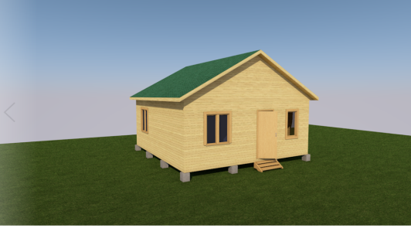
4 х 4 | 220,000 | 280,000 | 307,000 | 388,000 | 280,000 | 343,000 | 412,000 | 504,000 | 289,000 | 391,000 | 460,000 | 567,000 | 340,000 | 448,000 | 516,000 | 623,000
4 х 5 | 257,000 | 320,000 | 377,000 | 457,000 | 338,000 | 404,000 | 496,000 | 610,000 | 341,000 | 454,000 | 549,000 | 677,000 | 388,000 | 499,000 | 591,000 | 725,000
5 х 5 | 305,000 | 370,000 | 435,000 | 526,000 | 403,000 | 474,000 | 583,000 | 717,000 | 406,000 | 531,000 | 639,000 | 780,000 | 438,000 | 564,000 | 672,000 | 825,000
4 х 6 | 296,000 | 356,000 | 418,000 | 504,000 | 388,000 | 451,000 | 556,000 | 680,000 | 386,000 | 501,000 | 605,000 | 740,000 | 445,000 | 553,000 | 657,000 | 806,000
5 х 6 | 343,000 | 406,000 | 480,000 | 576,000 | 453,000 | 517,000 | 642,000 | 780,000 | 453,000 | 578,000 | 696,000 | 847,000 | 492,000 | 618,000 | 740,000 | 899,000
6 х 6 | 404,000 | 472,000 | 555,000 | 660,000 | 522,000 | 596,000 | 735,000 | 890,000 | 535,000 | 671,000 | 807,000 | 976,000 | 564,000 | 705,000 | 843,000 | 1,022,000
6 х 7 | 469,000 | 574,000 | 668,000 | 761,000 | 603,000 | 693,000 | 852,000 | 1,024,000 | 612,000 | 773,000 | 928,000 | 1,112,000 | 650,000 | 809,000 | 973,000 | 1,171,000
6 х 8 | 520,000 | 603,000 | 705,000 | 836,000 | 668,000 | 764,000 | 941,000 | 1,120,000 | 677,000 | 851,000 | 1,012,000 | 1,207,000 | 717,000 | 896,000 | 1,076,000 | 1,286,000
6 х 9 | 564,000 | 655,000 | 762,000 | 902,000 | 728,000 | 829,000 | 1,024,000 | 1,216,000 | 731,000 | 929,000 | 1,110,000 | 1,323,000 | 780,000 | 974,000 | 1,165,000 | 1,397,000

